セルフチェックシート（ご利用ガイド-沖縄県内事業者用)
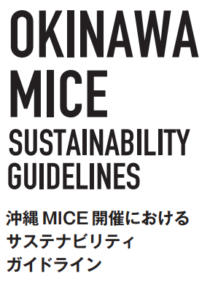
 | １．セルフチェックシートの構成
 |  | 本セルフチェックシートは、次の主体別にシートが分かれています。ご自分の組織の業種や業務内容に照らし、どの主体に
 |  | 属するかを確認し、適正なセルフチェックシートをお選びください。

 | ２．セルフチェックシートの効果的な活用方法
 |  | 本ガイドラインの10ページに示された「組織として実践するための取り組み手順」を参考に、マネジメントサイクル（PLAN /
 |  | DO / CHECK / ACT) を回す補助ツールとしてご活用ください。
 |  | ＜PLAN＞ |  | ＜CHECK＞ |  | ＜ACT・情報発信・改善に活用＞
サステナブルな取り組みを検討・開始するときの参考として活用
DO
これまでの取り組みを振り返り次の行動を起こすときの指標として活用
評価
サステナビリティへの貢献度を測定
アピールポイントの整理
→ PLAN

セルフチェックシート

ご利用ガイド
 | ３．セルフチェックシートの使い方 | 各チェック項目と取り組みの具体事例を参照し、回答欄に設定された二者択一の回答（〇 / ✕）を、お選びください。
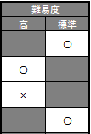
 |  |  | 同回答欄の下方に、適合項目数と適合率が表示されます。

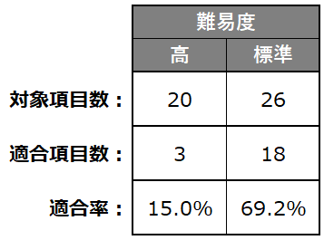
 |  |  |  |  | 適合率は対象項目に占める適合割合を示しており、
 |  |  |  |  | 継続して観察することで、サステナブルな取り組みの
 |  |  |  |  | 広がりと貢献度について客観的に測定できます。

 | ４．取り組み具体事例の参照方法 | 取り組みの具体事例は、セルフチェックの参考としていただく一例です。
 |  | ご自分の組織に適し た取り組みを協議・検討・実践する際の参考としてください。

